基本
默认样式 | 响应式断点
img {max-width: 100%}
* {box-sizing: border-box;} | 状态
html {font-size: 62.5%; /* =10px */} | .am-active - 激活 不要单独使用、直接在里面编写样式！！！
body {font-size: 1.6rem; /* =16px */} | .am-disabled - 禁用 不要单独使用、直接在里面编写样式！！！
<blockquote> <p></p> <small></small> </blockquote> |  | 图像替换 am-text-ir | /* Text Image Replacement */ .am-text-ir { font: 0/0 a; color: transparent; text-shadow: none; background-color: transparent; border: 0; }
辅助类

水平滚动 | .am-scrollable-horizontal
垂直对齐 | .am-vertical-align
 | .am-vertical-align-middle
 | .am-vertical-align-bottom
隐藏元素 | .am-hide

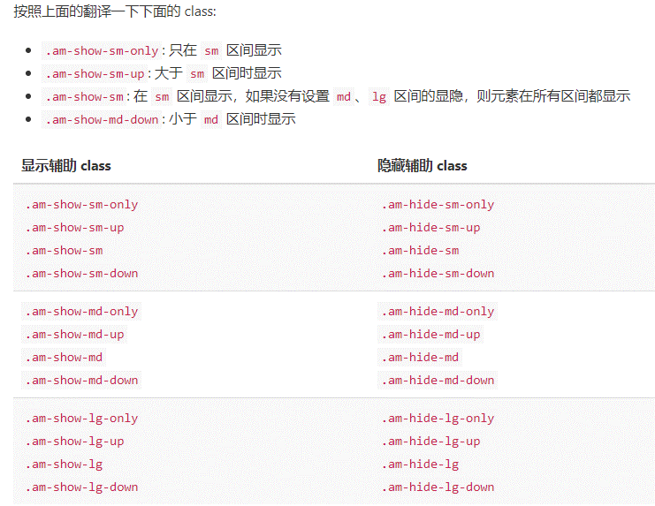
响应式=》
屏幕方向
横屏：.am-show-landscape, .am-hide-landscape
竖屏：.am-show-portrait, .am-hide-portrait

布局
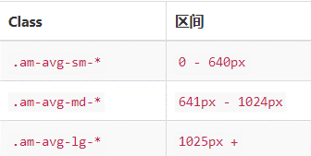
容器
.am-container { width: 980px !important; max-width: none; }

avg 基本使用 | 基本的网格 | 列边距
.am-avg-sm-* | <div class="am-g doc-am-g"> | am-u-sm-offset-*、am-u-md-offset-*、am-u-lg-offset-*
 | <div class="am-u-sm-6 am-u-md-4 am-u-lg-3">sm-6 md-4 lg-3</div> | 居中的列
<ul class="am-avg-sm-2 am-avg-md-3 am-avg-lg-4 am-thumbnails"> | <div class="am-u-sm-6 am-u-md-8 am-u-lg-9">sm-6 md-8 lg-9</div> | <div class="am-g">
<li><img class="am-thumbnail" src="http://s.amazeui.org/media/i/demos/bing-2.jpg" /></li> | </div> | <div class="am-u-sm-6 am-u-lg-centered">6 centered</div>
<li><img class="am-thumbnail" src="http://s.amazeui.org/media/i/demos/bing-3.jpg" /></li> | 限制行的宽度 | </div>
<li><img class="am-thumbnail" src="http://s.amazeui.org/media/i/demos/bing-4.jpg" /></li> | <div class="am-g am-g-fixed"> | 列排序
</ul> | <div class="am-u-sm-4">4</div> | <div class="am-u-md-8 am-u-md-push-4 am-u-lg-reset-order">8 main</div>
ul: 负margin li:正padding | <div class="am-u-sm-8">8</div> | <div class="am-u-md-4 am-u-md-pull-8 am-u-lg-reset-order">4 sidebar</div>
AVG Grid 只能用于 <ul> / <ol> 结构。 | </div> | </div>
 | 全宽的行 | 移除列内边距
 | <!--当然，如果你觉得嵌套一层也无所谓的话，这样用也可以--> | <div class="am-g am-g-collapse">
 | <div class="am-container"> | <div class="am-u-sm-6">.am-u-sm-6</div>
 | <div class="am-g"> | <div class="am-u-sm-6">.am-u-sm-6</div>
 | <div class="am-u-sm-6">.am-u-sm-6</div> | </div>
 | <div class="am-u-sm-6">.am-u-sm-6</div>
 | </div>
 | </div>
 | 不足 12 份的网格
 | <!-- 添加 .am-u-end 后 -->
 | <div class="am-g">
 | <div class="am-u-sm-3">3</div>
 | <div class="am-u-sm-3">3</div>
 | <div class="am-u-sm-3 am-u-end">3</div>
 | </div>

